Enjeux_ESG
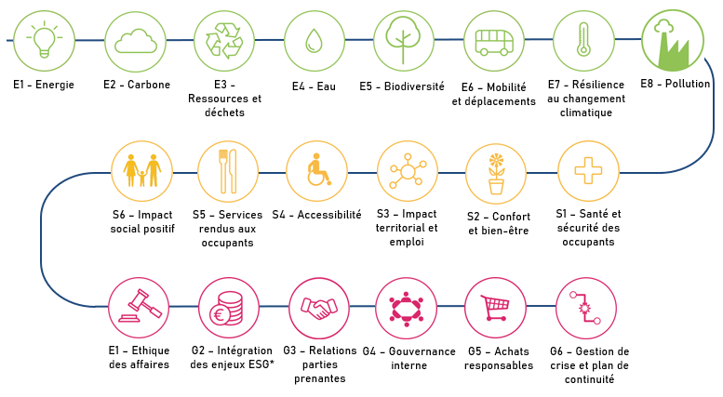

 |  | Enjeux ESG
 |  | Catégorie environnementale A l'échelle de l'actif immobilier (bâtiment géré) |  |  |  |  |  |  |  |  |  |  |  |  |  |  |  | Catégorie Sociale A l'échelle de l'actif immobilier (bâtiment géré) |  |  |  |  |  |  |  |  |  |  |  | Catégorie Gouvernance A l'échelle de l'équipe en charge de l'investissement et de la gestion immobilière
 |  | E1 - Energie |  | E2 - Carbone |  | E3 - Ressources et déchets |  | E4 - Eau |  | E5 - Biodiversité |  | E6 - Mobilité et déplacements |  | E7 - Adaptation au changement climatique |  | E8 - Pollution |  | S1 - Sécurité et santé des occupants |  | S2 - Confort et bien-être |  | S3 - Impact territorial et emploi |  | S4 - Accessibilité et inclusivité à toutes les populations |  | S5 - Services rendus aux occupants |  | S6 - Impact social positif |  | G1 - Ethique des affaires |  | G2 - Intégration des enjeux ESG dans la politique d'investissement, de gestion et de contrôle des risques |  | G3 - Relations parties prenantes |  | G4 - Gouvernance interne |  | G5 - Achats responsables et gestion de la chaîne d'approvisionnement |  | G6 - Gestion de crise et plans de continuité
 |  | Plus de détails |  | Plus de détails |  | Plus de détails |  | Plus de détails |  | Plus de détails |  | Plus de détails |  | Plus de détails |  | Plus de détails |  | Plus de détails |  | Plus de détails |  | Plus de détails |  | Plus de détails |  | Plus de détails |  | Plus de détails |  | Plus de détails |  | Plus de détails |  | Plus de détails |  | Plus de détails |  | Plus de détails |  | Plus de détails
 |  | Vos réponses en 2023 | Vos réponses en 2022 | Vos réponses en 2023 | Vos réponses en 2022 | Vos réponses en 2023 | Vos réponses en 2022 | Vos réponses en 2023 | Vos réponses en 2022 | Vos réponses en 2023 | Vos réponses en 2022 | Vos réponses en 2023 | Vos réponses en 2022 | Vos réponses en 2023 | Vos réponses en 2022 | Vos réponses en 2023 | Vos réponses en 2022 | Vos réponses en 2023 | Vos réponses en 2022 | Vos réponses en 2023 | Vos réponses en 2022 | Vos réponses en 2023 | Vos réponses en 2022 | Vos réponses en 2023 | Vos réponses en 2022 | Vos réponses en 2023 | Vos réponses en 2022 | Vos réponses en 2023 | Vos réponses en 2022 | Vos réponses en 2023 | Vos réponses en 2022 | Vos réponses en 2023 | Vos réponses en 2022 | Vos réponses en 2023 | Vos réponses en 2022 | Vos réponses en 2023 | Vos réponses en 2022 | Vos réponses en 2023 | Vos réponses en 2022 | Vos réponses en 2023 | Vos réponses en 2022
Donnez un niveau de priorité à l'ensemble de ces enjeux (Indépendamment les uns des autres) 1 = non prioritaire 10 = prioritaire
Existe-t-il un indicateur sur cet enjeu ?
Quel est votre indicateur principal ?
Vous êtes vous fixé un objectif (quantitatif ou qualitatif) sur cet enjeu ?
Si oui, précisez l'objectif principal
Si oui, précisez l'horizon temporel associé
Avez-vous déployé des actions concrètes afin de répondre à cet objectif ?
Si oui, décrivez les actions principales

 | Un exemple Prenons l'enjeu E3 : Ressources & Déchets | L'enjeu Ressources & Déchets est une priorité absolue --> Réponse : 10
 |  | Je mesure la part de mes projets sur lesquels j'ai réalisé un diagnostic PEMD (VEFA, rénovation) --> Réponse : Oui
 |  | --> Réponse : Part des projets ayant fait l'objet d'un diagnostic PEMD
 |  | Je me fixe des objectifs en matière de valorisation matière --> Réponse : Oui
 |  | --> Réponse : Atteindre 90% de valorisation matière
 |  | --> 2030
 |  | Je mets en place un plan d'action pour être conforme à mes objectifs --> Réponse : Oui
 |  | --> Mise en place de charte de chantier propre, formation autour du tri des déchets et de la filière REP

